Feuil1
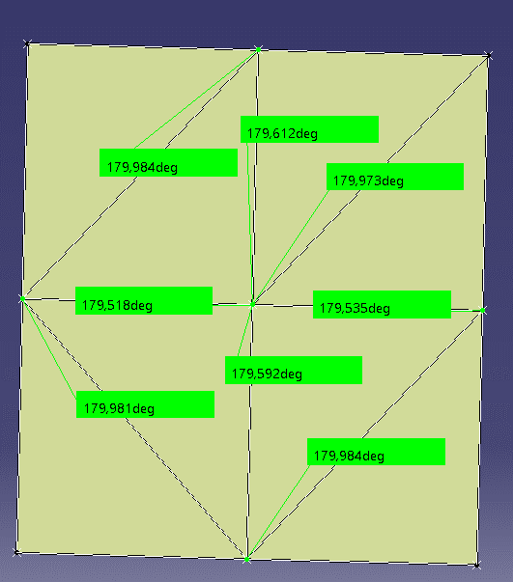
179.984 | 0.016 | 0.27925268032
179.612 | 0.388 | 6.7718774977
179.973 | 0.027 | 0.47123889804
179.518 | 0.482 | 8.4124869946
179.535 | 0.465 | 8.1157810218
179.981 | 0.019 | 0.33161255788
179.592 | 0.408 | 7.1209433481
179.984 | 0.016 | 0.27925268032

